Sistema de vacio
Morfología
Producto: Sistema de vacío |  | Grupo PAI: PAI211G2E
Función No. | Función | Concepto existente
FV1 | Conectar las mangueras con los demás elementos del sistema de vacío.
FV2 | Facilitiar la instalación de las mangueras.
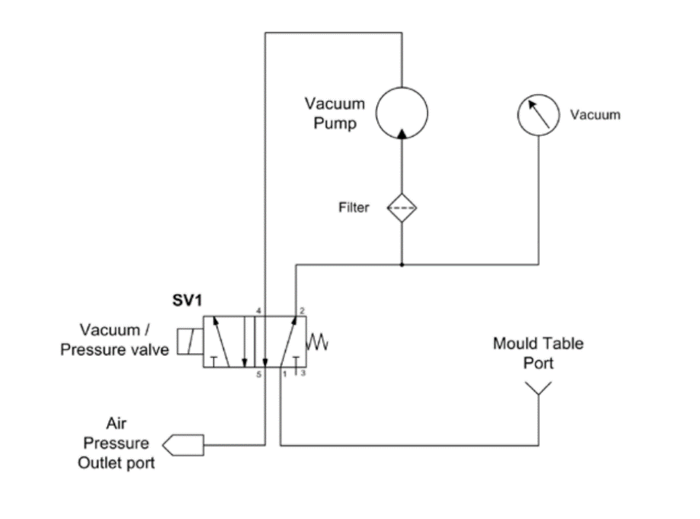
FV3 | Facilitar el mantenimiento de las mangueras.
FV4 | Evitar escapes de aire.
FV5 | Sujetar las mangueras.
FV6 | Conmutar el flujo de presión de vacío de la máquina.
FV7 | Conmutar el flujo de presión positiva de la máquina.
FV8 | Generar Vacío y presión.
FV9 | Transportar el aire a través del sistema de vacío.
FV10 | Impedir que partículas indeseables ingresen a la bomba de vacío.
FV11 | Informar al operario de la presión de vacío generado.

Sis. de elevación y corredera
Morfología
Producto: Sistema de elevación y corredera - Grupo PAI211G2E

Subfunciones | Concepto 1 | Concepto 2
Recibir la fuerza aplicada por el usuario | Palanca | Interaccion directa

Transformar la fuerza aplicada por el usuario | Eslabón | Piñon-Cremallera

Bloquear el sistema de elevación al accionar el sistema de calentamiento | 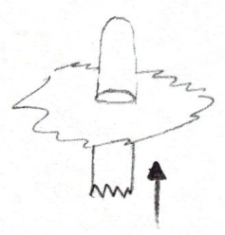 Pasador vertical | Pasador horizontal

Movimiento | Deslizamiento libre | Rotacion

